テスト実施手順
以下の手順でテストを実施する

① jarファイルを作成し、バッチを起動できる環境を作成する。
⇒「jarを書き出す」シートの手順にてjarファイルを作成する。

② テスト仕様書に沿って、テストを実施する。
⇒バッチを起動し、各自の機能のテストを実施する。
注意点)
・正常系、異常系ともにエビデンスを取得しテスト仕様書に項番シートとして追加していくこと。（「エビデンス例」シート参照）
 | ※想定結果通りにならない場合もエビデンスを残します。想定結果にならない場合はシートを赤色にしてエラー箇所の吹き出しの色も赤色にしてください。
・テスト仕様書の「確認内容」の記載内容通りでなかったら障害として障害管理表.xlsxに記載すること。
 | ※障害票の記載で不明点がある場合は中村さんに聞く
・障害はテスト項目を消化し終えてから対応予定です。ソースの修正はテスト中は行わないこととします。
・テスト実施完了期限は10/23(金)までとする。遅れそうなメンバーは早めに宮崎、西尾、中村まで連絡ください。

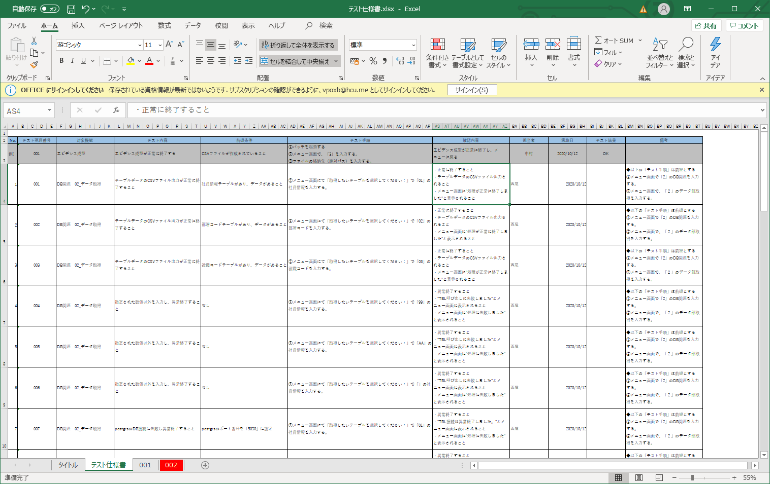

テスト項番に紐づくシートを作成し、このシートにエビデンスを張り付けていく

想定結果にならない場合はシートを赤色にする

jarを書き出す
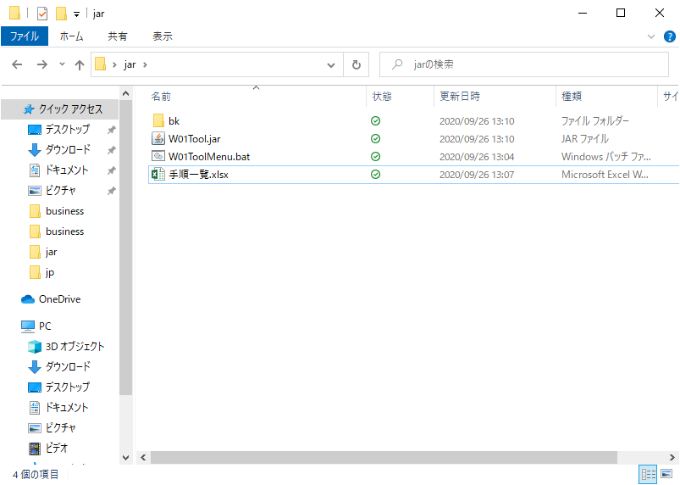
①プロジェクトを右クリック＞エクスポート
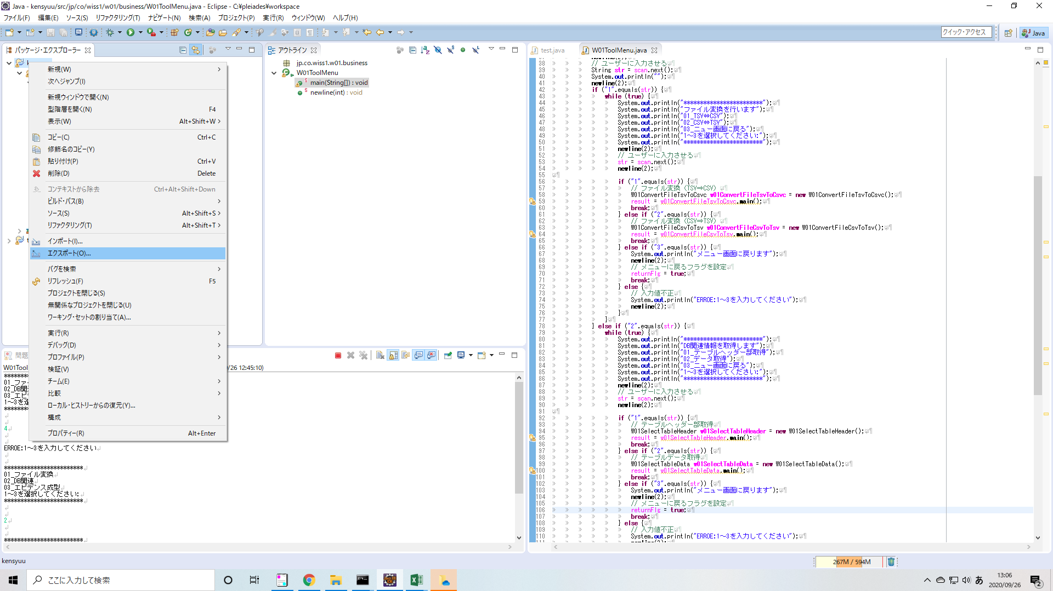

②実行可能JARファイルを選択

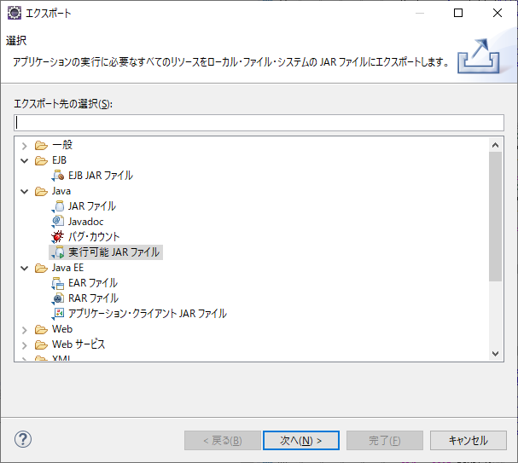

③起動構成を選択し、参照を押下

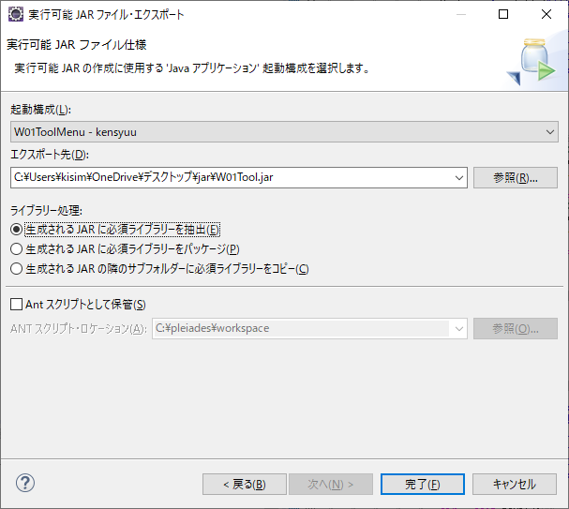

④出力先を選択。
初めてjarを出力する場合は、ファイル名も入力しておく必要がある。

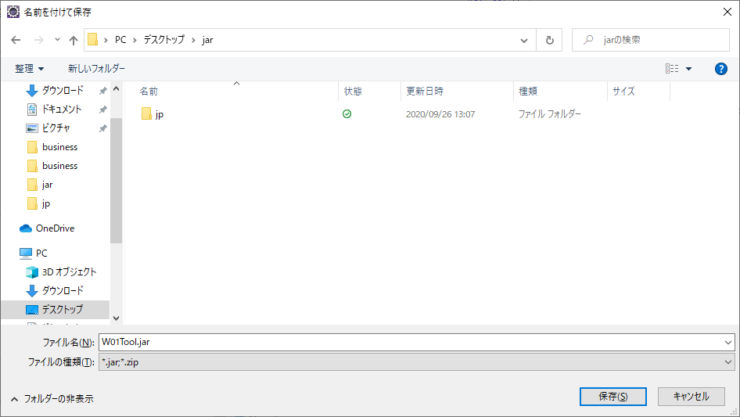

⑤生成されるJARに必須ライブラリーを抽出にチェックを入れて、完了を選択

⑥JARが作成される

エビデンス例
【項番001:確認内容】
 | ・正常に終了すること
 | ・テーブルデータのCSVファイル出力されること
 | ・メニュー画面に"処理が正常に終了しました"と表示されること

 | （以下にテーブルデータの内容を張り付ける）
 | 社員情報
 | T_EMPLOYEE_DATAS
 | ユーザID | 社員姓漢字 | 社員名漢字 | 社員姓カナ | 社員名カナ | 性別 | 誕生日 | 誕生日表示フラグ | 入社年月日 | 血液型 | メールアドレス１ | メールアドレス２ | 電話番号１ | 電話番号１表示フラグ | 電話番号２ | 電話番号２表示フラグ | 郵便番号 | 住所 | 住所表示フラグ | 最寄駅線 | 最寄駅名 | 端末識別情報 | アクセストークン | 役職コード | 会社コード | 部署コード | 暗号化パスワード | パスワード変更フラグ | ユーザ権限 | 電話帳公開フラグ | 特記事項 | 論理削除フラグ | 登録者 | 登録日時 | 更新者 | 更新日時
 | ・・・ | ・・・ | ・・・ | ・・・ | ・・・ | ・・・ | ・・・ | ・・・ | ・・・ | ・・・ | ・・・ | ・・・ | ・・・ | ・・・ | ・・・ | ・・・ | ・・・ | ・・・ | ・・・ | ・・・ | ・・・ | ・・・ | ・・・ | ・・・ | ・・・ | ・・・ | ・・・ | ・・・ | ・・・ | ・・・ | ・・・ | ・・・ | ・・・ | ・・・ | ・・・ | ・・・
 | ・・・ | ・・・ | ・・・ | ・・・ | ・・・ | ・・・ | ・・・ | ・・・ | ・・・ | ・・・ | ・・・ | ・・・ | ・・・ | ・・・ | ・・・ | ・・・ | ・・・ | ・・・ | ・・・ | ・・・ | ・・・ | ・・・ | ・・・ | ・・・ | ・・・ | ・・・ | ・・・ | ・・・ | ・・・ | ・・・ | ・・・ | ・・・ | ・・・ | ・・・ | ・・・ | ・・・
 | ・・・ | ・・・ | ・・・ | ・・・ | ・・・ | ・・・ | ・・・ | ・・・ | ・・・ | ・・・ | ・・・ | ・・・ | ・・・ | ・・・ | ・・・ | ・・・ | ・・・ | ・・・ | ・・・ | ・・・ | ・・・ | ・・・ | ・・・ | ・・・ | ・・・ | ・・・ | ・・・ | ・・・ | ・・・ | ・・・ | ・・・ | ・・・ | ・・・ | ・・・ | ・・・ | ・・・
 | ・・・ | ・・・ | ・・・ | ・・・ | ・・・ | ・・・ | ・・・ | ・・・ | ・・・ | ・・・ | ・・・ | ・・・ | ・・・ | ・・・ | ・・・ | ・・・ | ・・・ | ・・・ | ・・・ | ・・・ | ・・・ | ・・・ | ・・・ | ・・・ | ・・・ | ・・・ | ・・・ | ・・・ | ・・・ | ・・・ | ・・・ | ・・・ | ・・・ | ・・・ | ・・・ | ・・・
 | ・・・ | ・・・ | ・・・ | ・・・ | ・・・ | ・・・ | ・・・ | ・・・ | ・・・ | ・・・ | ・・・ | ・・・ | ・・・ | ・・・ | ・・・ | ・・・ | ・・・ | ・・・ | ・・・ | ・・・ | ・・・ | ・・・ | ・・・ | ・・・ | ・・・ | ・・・ | ・・・ | ・・・ | ・・・ | ・・・ | ・・・ | ・・・ | ・・・ | ・・・ | ・・・ | ・・・
 | ・・・ | ・・・ | ・・・ | ・・・ | ・・・ | ・・・ | ・・・ | ・・・ | ・・・ | ・・・ | ・・・ | ・・・ | ・・・ | ・・・ | ・・・ | ・・・ | ・・・ | ・・・ | ・・・ | ・・・ | ・・・ | ・・・ | ・・・ | ・・・ | ・・・ | ・・・ | ・・・ | ・・・ | ・・・ | ・・・ | ・・・ | ・・・ | ・・・ | ・・・ | ・・・ | ・・・

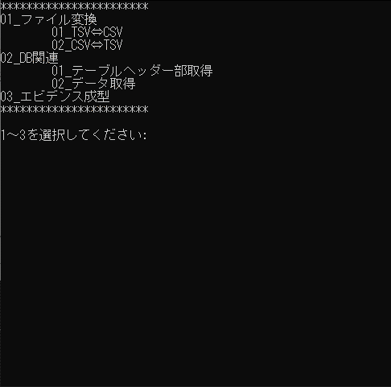

実行する処理「02」を選択

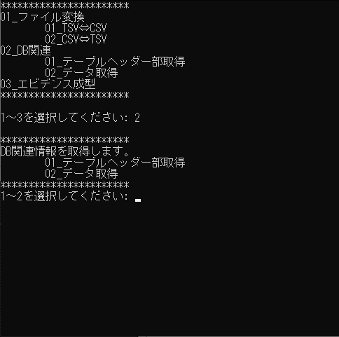

02を選択

「01:社員情報」を選択

 |  |  |  |  |  |  |  |  |  |  | ※想定結果にならない場合はエラー箇所の吹き出しの色も赤色にしてください。
テーブルデータのCSVファイルへの出力が完了

 | （以下にCSVファイルの内容を張り付ける）
 | XXXX, XXXXXX, XXXX, ・・・・・・・・・・・・
 | XXXX, XXXXXX, XXXX, ・・・・・・・・・・・・ |  |  |  |  |  |  |  |  |  | ※想定結果にならない場合はエラー箇所の吹き出しの色も赤色にしてください。
テーブルデータのCSVファイル内容がテーブルデータと一致していることを確認
 | XXXX, XXXXXX, XXXX, ・・・・・・・・・・・・
 | XXXX, XXXXXX, XXXX, ・・・・・・・・・・・・
 | XXXX, XXXXXX, XXXX, ・・・・・・・・・・・・
 | XXXX, XXXXXX, XXXX, ・・・・・・・・・・・・

